Sheet1
 | EQUIPO: (fecha) | TEST A: |  | TEST B:
 | DISEÑO DE INTERFACES DE USUARIO | Web: |  | Web:
 | PRACTICA 4 - Cuestionario SUS | A - TESTING |  | B - TESTING
 | USUARIO ID: | #USER1 | #USER2 | #USER3 | #USER4
 | SEXO | Grupo Jóvenes (hombres) | Hombre | Mujer | Hombre
 | EDAD | 19 | 73 | 33 | 27
 | OCUPACION | Estudiantes | Jubilado | Profesora | Oficinista
 | EXPERIENCIA TIC | Altaº | Baja | Media | Alta
 | PERFIL (describir) | Jóvenes alegres, sociables y curiosos. | Hombre de avanzada edad. Busca actividades lúdicas. | Mujer organizada, actualizada e independiente. | Hombre que busca salir de la rutina diaria. Disciplinado y disgustado.

 |  | 1: Completamente en desacuerdo | 1: Completamente en desacuerdo | 1: Completamente en desacuerdo | 1: Completamente en desacuerdo
 |  | 5: completamente de acuerdo | 5: completamente de acuerdo | 5: completamente de acuerdo | 5: completamente de acuerdo
 | CUESTIONARIO SUS | Valoracion User1 (entre 1-5) | Valoracion User2 (entre 1-5) | Valoracion User3 (entre 1-5) | Valoracion User3 (entre 1-5)
1 | Creo que me gustará visitar con frecuencia este website | 2.5 | 1 | 2 | 1.5
2 | Encontré el website innecesariamente complejo | 1 | 2.5 | 2.5 | 1
3 | Pensé que era fácil utilizar este website | 5 | 4 | 3 | 4
4 | Creo que necesitaría del apoyo de un experto para recorrer el website | 1 | 3 | 1 | 1
5 | Encontré las funciones del website bastante bien integradas | 3.5 | 3.5 | 2 | 2
6 | Pensé que había demasiada inconsistencia en el website | 2 | 1 | 3 | 2
7 | Imagino que la mayoría de las personas aprenderían muy rápidamente a utilizar el website | 4 | 3 | 4 | 4
8 | Encontré el website muy grande al recorrerlo | 1 | 2.5 | 1 | 1.5
9 | Me sentí muy confiado en el manejo del website | 4 | 2 | 2 | 3.5
10 | Necesito aprender muchas cosas antes de manejarme en el website | 1 | 2 | 1 | 1
 | VALORACION FINAL | 82.5 | 56.25 | 61.25 | 71.25
 | NO ACEPTABLE (SI ES <40)
 | MARGINAL (LOW 40-60)
 | MARGINAL D (ENTRE 60-70)
 | ACEPTABLE TIPO C (GOOD 70-80)
 | ACEPTABLE TIPO B (EXECELENT 70-80)
 | ACEPTABLE TIPO A (THE BEST 90-100)

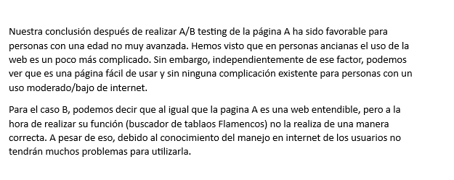
 | Fuente:http://www.measuringux.com
 | http://www.measuringux.com/sus/SUS.pdf

